DNI
PEGAR AQUÍ FOTO DE SU DNI | APELLIDO Y NOMBRE |  | >>>completar
 | GRIPPO GUILLERMINA
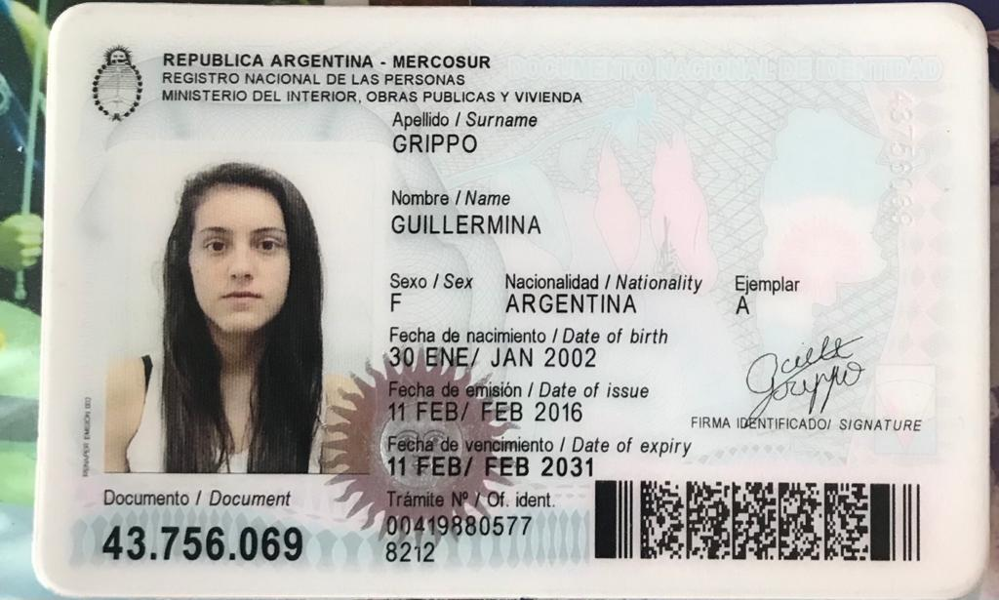

 |  | REGULAR 1

FINAL 1

Ejercicio 1
Parcial 2 | Alumno:
Ejercicio 1. (3.0 puntos) |  | Dada la siguiente Tabla (datos en columnas A, B, C), utilizar las funciones ADECUADAS de Excel para:

 |  |  | Coef. | Lluvia
Fecha | Zona | Lluvia (mm) | Corrector | Corregida
2019-06-02 | 5 | 24.0 | 0.86 | 20.6 | F
2019-12-09 | 4 | 24.0 | 1.12 | 26.9 | F
2019-12-10 | 1 | 13.0 | 0.95 | 12.4 | 12.4
2019-12-11 | 5 | 15.0 | 0.86 | 12.9 | F
2019-12-23 | 2 | 11.0 | 0.88 | 9.7 | 9.7
2019-12-24 | 1 | 18.0 | 0.95 | 17.1 | 17.1
2019-12-25 | 3 | 10.0 | 0.92 | 9.2 | 9.2
2020-01-25 | 3 | 25.0 | 0.92 | 23.0 | F
2020-02-25 | 2 | 15.0 | 0.88 | 13.2 | 13.2
24//01/2020 | 1 | 22.0 | 0.95 | 20.9 | F

(Las celdas amarillas son las que se deben resolver. RECORDAR calcular una y COPIAR a las restantes).
 |  |  |  |  |  |  | Correccion
 | 1) Copiar las columnas A, B y C de la tabla de celdas A40 y alli calcular el subtotal de lluvia por zona |  |  |  |  | 0.5
 | 2) Completar el Coeficiente Corrector en D con los datos en Hoja Coef. |  |  |  |  | 0.5
 | 3) Hallar la lluvia corregida como: lluvia*coef. Corrector. Debe redondear a un decimal |  |  |  |  | 0.5
 | 4) Completar columna F con * SI la lluvia corregida es mayor a 20 O SI es zona 5, |  |  |  |  | 0.5
 | de lo contrario poner el valor de la lluvia corregida.
 | 5) Hacer un gráfico adecuado que muestre las precipitaciones corregidas por fecha. Complete con títulos, leyendas, etc. |  |  |  |  | 1
 |  |  |  |  |  |  | 0 | < TOTAL
 | A CONTINUACION ESCRIBIR LA SINTESIS de TODAS LAS FÓRMULAS UTILIZADAS

 | BUSCARV('Ejercicio 1'!B6;corrector;2;FALSO)
 | REDONDEAR((C6*D6);1)
 | SI(O(E6>20;B6=5);"F";E6)

Ejercicio 2
Parcial 2 | Alumno:
Ejercicio 2. (2.2 puntos)
 |  |  |  |  | seno(radianes(A2) |  |  |  | raiz | formula
Dada la función: y = seno(x) - 0.15 x2 + 0.125, con x en radianes |  |  |  |  |  |  |  |  | -4.3398262371 | 2.061204238E-05

En Excel: |  |  |  |  |  | Ptos | Correccion
1) Tabular ambas para x entre x= 2,05 y 4,05 con dx=0,10. Completar los datos en columna B14 a B17 |  |  |  |  |  | 0.8
Hallar D15, D16 y E15. Esta última REDONDEAR a dos decimales. Luego COPIAR a las restantes filas
2) Graficar. Poner títulos, nombres en los ejes. Ajustar escalas. |  |  |  |  |  | 0.7
3) Encontrar la raíz con la función adecuada. Capturar y pegar el cuadro de diálogo de la herramienta usada |  |  |  |  |  | 0.4
4) Señalar con una recta horizontal la raíz de la función en el gráfico |  |  |  |  |  | 0.3
 |  |  |  |  |  |  | 0 | < TOTAL

xo: | 2.05 | x | y
dx: | 0.10 | 2.05 | 0.14976949705
constante 1 | 0.150 | 2.15 | 0.15041409648 | A CONTINUACION ESCRIBIR LA SINTESIS de TODAS LAS FÓRMULAS UTILIZADAS
constante 2 | 0.125 | 2.25 | 0.15100622175
 |  | 2.35 | 0.15154586755
 |  | 2.45 | 0.15203302857
 |  | 2.55 | 0.1524676995
x | y | 2.65 | 0.15284987502
 |  | 2.75 | 0.15317954982
 |  | 2.85 | 0.15345671859
 |  | 2.95 | 0.15368137603
 |  | 3.05 | 0.15385351682
 |  | 3.15 | 0.15397313566
 |  | 3.25 | 0.15404022723
 |  | 3.35 | 0.15405478622
 |  | 3.45 | 0.15401680734
 |  | 3.55 | 0.15392628526
 |  | 3.65 | 0.15378321469
 |  | 3.75 | 0.15358759032
 |  | 3.85 | 0.15333940684
 |  | 3.95 | 0.15303865895
 |  | 4.05 | 0.15268534135

Ejercicio 4
Parcial 2 | Alumno:
Ejercicio 4. (2.2 puntos) |  | Usando FreeMat:
 |  |  |  | Correccion
1- Resolver en forma algebraica el SEL: |  |  | 1

2- Graficar las dos rectas que forman el sistema |  |  | 0.4

3-Completar el gráfico con títulos, títulos ejes. |  |  | A

4-Trazar en la intersección una recta horizontal |  |  | 0.4 | 0 | < TOTAL

5- COPIAR en esta hoja (no volver a tipearlos!) los comandos utilizados y la gráfica obtenida.

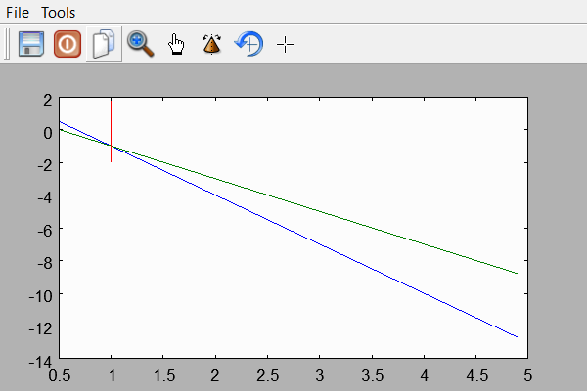

A=[-3 -1;2 1]
A =
-3 -1
2 1
--> ti=[-2 1]'
ti =
-2
1
--> det(A)
ans =
-1
--> B=inv(A)
B =
-1.0000 -1.0000
2.0000 3.0000
--> X=B*ti
X =
10,000
-10,000
--> %x=1 y=-1
--> y1=[-3 2]
y1 =
-3 2
--> y2=[-2 1]
y2 =
-2 1
--> x=0.5:0.2:5
x =
Columns 1 to 7
0.5000 0.7000 0.9000 1.1000 1.3000 1.5000 1.7000
Columns 8 to 14
1.9000 2.1000 2.3000 2.5000 2.7000 2.9000 3.1000
Columns 15 to 21
3.3000 3.5000 3.7000 3.9000 4.1000 4.3000 4.5000
Columns 22 to 23
4.7000 4.9000
--> yrecta1=polyval(y1,x)
yrecta1 =
Columns 1 to 7
0.5000 -0.1000 -0.7000 -1.3000 -1.9000 -2.5000 -3.1000
Columns 8 to 14
-3.7000 -4.3000 -4.9000 -5.5000 -6.1000 -6.7000 -7.3000
Columns 15 to 21
-7.9000 -8.5000 -9.1000 -9.7000 -10.3000 -10.9000 -11.5000
Columns 22 to 23
-12.1000 -12.7000
--> yrecta2=polyval(y2,x)
yrecta2 =
Columns 1 to 7
0 -0.4000 -0.8000 -1.2000 -1.6000 -2.0000 -2.4000
Columns 8 to 14
-2.8000 -3.2000 -3.6000 -4.0000 -4.4000 -4.8000 -5.2000
Columns 15 to 21
-5.6000 -6.0000 -6.4000 -6.8000 -7.2000 -7.6000 -8.0000
Columns 22 to 23
-8.4000 -8.8000
--> T=[x' yrecta1' x' yrecta2']
T =
0.5000 0.5000 0.5000 0
0.7000 -0.1000 0.7000 -0.4000
0.9000 -0.7000 0.9000 -0.8000
1.1000 -1.3000 1.1000 -1.2000
1.3000 -1.9000 1.3000 -1.6000
1.5000 -2.5000 1.5000 -2.0000
1.7000 -3.1000 1.7000 -2.4000
1.9000 -3.7000 1.9000 -2.8000
2.1000 -4.3000 2.1000 -3.2000
2.3000 -4.9000 2.3000 -3.6000
2.5000 -5.5000 2.5000 -4.0000
2.7000 -6.1000 2.7000 -4.4000
2.9000 -6.7000 2.9000 -4.8000
3.1000 -7.3000 3.1000 -5.2000
3.3000 -7.9000 3.3000 -5.6000
3.5000 -8.5000 3.5000 -6.0000
3.7000 -9.1000 3.7000 -6.4000
3.9000 -9.7000 3.9000 -6.8000
4.1000 -10.3000 4.1000 -7.2000
4.3000 -10.9000 4.3000 -7.6000
4.5000 -11.5000 4.5000 -8.0000
4.7000 -12.1000 4.7000 -8.4000
4.9000 -12.7000 4.9000 -8.8000
--> plot(x,y)
Error: Undefined function or variable y
--> plot(x,yrecta1,x,yrecta2)
--> plot([1,1];[-14,2])
Error: Unexpected input

plot([1,1];[-14,2])
^
--> plot([1,1],[-14,2])
--> plot(x,yrecta1,x,yrecta2)
--> hold on
--> plot([1,1],[-2,2])
--> xlabel=('eje x')
xlabel =
eje x
--> yrecta1label=('eje y1')
yrecta1label =
eje y1
--> yrecta2label=('eje y2')
yrecta2label =
eje y2

